HOJA DE CALCULO
HOJA DE TRABAJO DE IPFNA

Alcance: | 0 | g

 |  |  |  | TIEMPO DE ESTABILIZACION
 |  |  |  |  | Carga | UNIDADES:
 |  |  |  | n | g | s
 |  |  |  | 1 | 0 | 2.00
 |  |  |  | 2 |  | 2.00
 |  |  |  | 3 |  | 2.00
 |  |  |  | Tiempo max |  | 4

PRUEBA DE CARGA EXCENTRICA

Carga de prueba: | 0 | g

Posición | I0 | IL
1 | 0 | 0
2 | 0 | 0
3 | 0 | 0
4 | 0 | 0
5 | 0 | 0

PRUEBA DE REPETIBILIDAD
Prueba de Repetibilidad |  |  |  |  |  | Prueba de repetibilidad ( carga total entre el 100 %)
Carga de prueba: | 0 | g |  |  |  | Carga de prueba: | 0 | g
 |  |  |  |  | Prueba de exactitud Acendente
Numero de prueba | I0 | IL |  |  | I0 | IL | IL | IL
 |  |  |  |  | g | g | g | g
1 | 0 | 0 |  |  | 0 | 0 | 0 | 0
2 | 0 | 0 |  |  | 0 | 0 | 0 | 0
3 | 0 | 0 |  |  | 0 | 0 | 0 | 0
4 | 0 | 0 |  |  | 0 | 0 | 0 | 0
5 | 0 | 0 |  |  | 0 | 0 | 0 | 0
Nota: se realizaran solo 3 pruebas cuando >100 kg

Prueba de exactitud Acendente |  |  | Convección |  | Masa convencional y deriva de las pesas
Carga | I0 | IL | Dt °C |  | Vmc | u (Vmc) | EMT
g | g | g | g |  | g | g | g |  | Clase
#N/A | 0 | 0 | #N/A |  | #N/A | #N/A | #N/A |  | M1
#N/A | 0 | 0 | #N/A |  | #N/A | #N/A | #N/A |  | M1
#N/A | 0 | 0 | #N/A |  | #N/A | #N/A | #N/A |  | M1 | -0.28 | -0.00028
#N/A | 0 | 0 | #N/A |  | #N/A | #N/A | #N/A |  | M1 | -0.23 | -0.00023
#N/A | 0 | 0 | #N/A |  | #N/A | #N/A | #N/A |  | M1 | -0.09 | -0.00009
0 | 0 | 2999.600 | #N/A |  | #N/A | #N/A | #N/A |  | M1 | -0.33 | -0.00033
0 | 0 | 3600.000 | #N/A |  | #N/A | #N/A | #N/A |  | M1
0 | 0 | 4200.000 | #N/A |  | #N/A | #N/A | #N/A |  | M1
0 | 0 | 4799.400 | #N/A |  | #N/A | #N/A | #N/A |  | M1
0 | 0 | 5400.000 | #N/A |  | #N/A | #N/A | #N/A |  | M1
0 | 0 | 5999.200 | #N/A |  | #N/A | #N/A | #N/A |  | M1
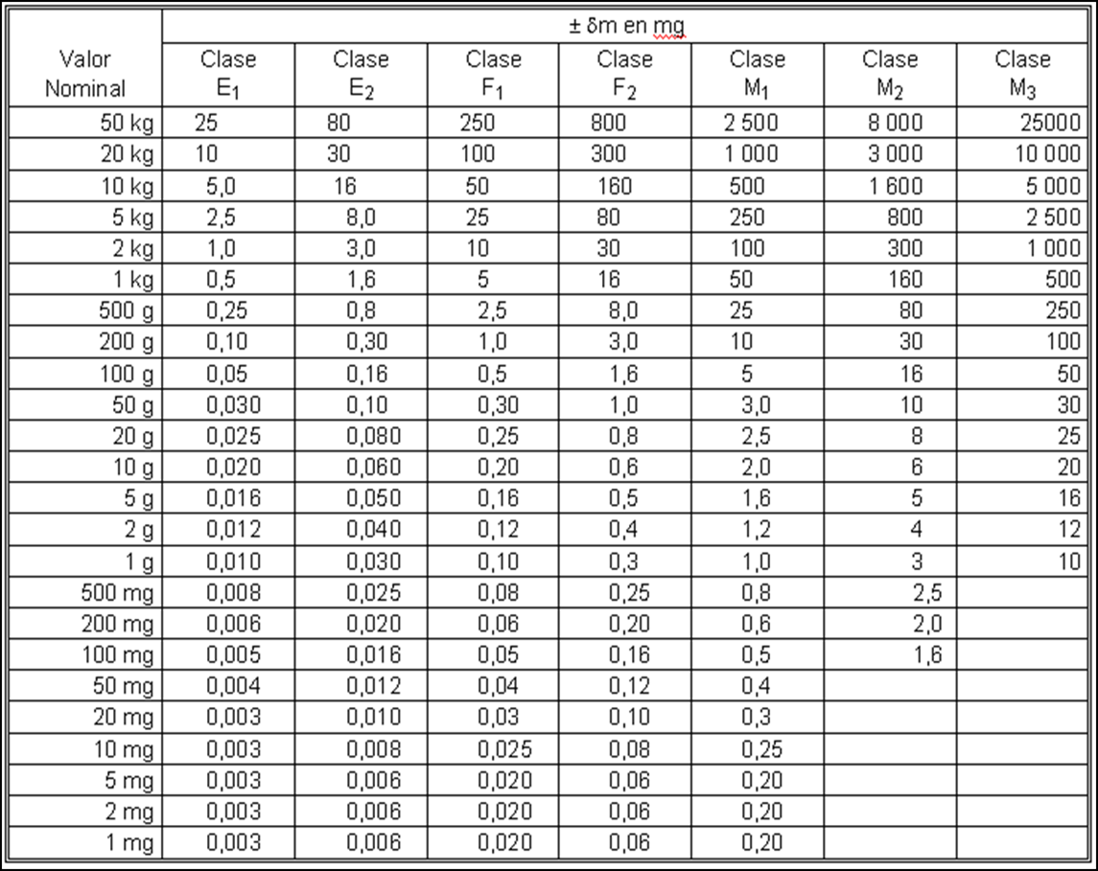
CAMBIO EN GRAMOS PARA PESAS PATRON, PARA DIFERENCIAS DE TEMPERATURA SELECCIONADAS (CONVECCIÓN)
m en g | Dt en °C
 | 20.0 | 15.0 | 10 | 7 | 5 | 3 | 2 | 1
2000000 |  |  |  |  |  |  | 0.572
1500000 |  |  |  |  |  |  | 0.429
1000000 |  |  |  |  |  |  | 0.286
800000 |  |  |  |  |  |  | 0.2288
750000 |  |  |  |  |  |  | 0.2145
600000 |  |  |  |  |  |  | 0.1716
500000 |  |  |  |  |  |  | 0.143
400000 |  |  |  |  |  |  | 0.1144
300000 |  |  |  |  |  |  | 0.0858
250000 |  |  |  |  |  |  | 0.0715
225000 |  |  |  |  |  |  | 0.06558
200000 |  |  |  |  |  |  | 0.0572
150000 |  |  |  |  |  |  | 0.0429
140000 |  |  |  |  |  |  | 0.04144
125000 |  |  |  |  |  |  | 0.03698
120000 |  |  |  |  |  |  | 0.03502
100000 |  |  |  |  |  |  | 0.0286
80000 |  |  |  |  |  |  | 0.02425
75000 |  |  |  |  |  |  | 0.02268
60000 |  |  |  |  |  |  | 0.01783
50000 | 0.11323 | 0.0876 | 0.06023 | 0.04365 | 0.03227 | 0.02047 | 0.0143 | 0.00779
40000 |  |  |  |  |  |  | 0.01284
30000 |  |  |  |  |  |  | 0.00995
25000 |  |  |  |  |  |  | 0.00838
22500 |  |  |  |  |  |  | 0.00762
20000 | 0.04923 | 0.038 | 0.02643 | 0.01925 | 0.0143 | 0.00914 | 0.00642 | 0.00353
15000 |  |  |  |  |  |  | 0.00549
12500 |  |  |  |  |  |  | 0.00473
11250 |  |  |  |  |  |  | 0.00423
10000 | 0.02643 | 0.02047 | 0.0143 | 0.01045 | 0.00779 | 0.00501 | 0.00353 | 0.00196
7500 |  |  |  |  |  |  | 0.00316
6000 |  |  |  |  |  |  | 0.00247
5000 | 0.0143 | 0.0111 | 0.00749 | 0.00572 | 0.00428 | 0.00276 | 0.00196 | 0.00109
4500 |  |  |  |  |  |  | 0.00222
3750 |  |  |  |  |  |  | 0.0019
3000 |  |  |  |  |  |  | 0.00142
2500 |  |  |  |  |  |  | 0.0012
2250 |  |  |  |  |  |  | 0.0011
2000 | 0.00642 | 0.00501 | 0.00353 | 0.00261 | 0.00196 | 0.00127 | 0.00091 | 0.00051
1500 |  |  |  |  |  |  | 0.0008
1250 |  |  |  |  |  |  | 0.0007
1000 | 0.00353 | 0.00276 | 0.00196 | 0.00145 | 0.00109 | 0.00072 | 0.00051 | 0.00029
750 |  |  |  |  |  |  | 0.00048
600 |  |  |  |  |  |  | 0.00037
500 | 0.00196 | 0.00154 | 0.00109 | 0.00081 | 0.00061 | 0.0004 | 0.00029 | 0.00017
450 |  |  |  |  |  |  | 0.00035
300 |  |  |  |  |  |  | 0.00022
250 |  |  |  |  |  |  | 0.00019
200 | 0.00091 | 0.00072 | 0.00051 | 0.00038 | 0.00029 | 0.00019 | 0.00014 | 0.00008
150 |  |  |  |  |  |  | 0.00013
100 | 0.00051 | 0.0004 | 0.00029 | 0.00022 | 0.00017 | 0.00011 | 0.00008 | 0.00005
75 |  |  |  |  |  |  | 0.000075
60 |  |  |  |  |  |  | 0.00006
50 | 0.00029 | 0.00023 | 0.00017 | 0.00012 | 0.00009 | 0.00006 | 0.00005 | 0.00003
38 |  |  |  |  |  |  | 0.000038
25 |  |  |  |  |  |  | 0.000025
20 | 0.00014 | 0.00011 | 0.00008 | 0.00006 | 0.00005 | 0.00003 | 0.00002 | 0.00001
13 |  |  |  |  |  |  | 0.000013
10 | 0.00008 | 0.00006 | 0.00005 | 0.00003 | 0.00003 | 0.00002 | 0.00001 | 0.00001
5 |  |  |  |  |  |  | 0.000005
1 |  |  |  |  |  |  | 0.000001
Observaciones:
1.-Se encontro la bascula en correcta nivelacion, se realizo limpieza superficial a plato de pesada,
2.-Se realizaron precargas con una carga de 250 g para tomar el tiempo de establizacion que se estimo en 4 segundos.
3.-Se realizo ajuste interno del instrumento según instructivo

calculo2
 |  | CALIBRACIONES E INSTRUMENTOS
 |  |  |  |  |  |  |  |  |  | DATOS OBTENIDOS EN IPFNA |  |  |  |  |  |  |  |  |  |  |  | Masa convencional y deriva de las pesas
 |  |  |  |  |  |  |  |  |  | Instrumento: |  | 0 |  |  | Modelo: | 0 | Fecha de Emision: |  | 0
 |  |  |  |  |  |  |  |  |  | Alcance Max: |  | 0 | g | No. De Ctrl: |  | 0 | Fecha de Recepcion: |  | 0 |  |  | Carga | dmc | u (dmc) | EMT
 |  |  |  |  |  |  |  |  |  | d: |  | 0 | g | Serie: |  | 0 | Fecha de Calibracion: |  | 0
 |  |  |  |  | PRUEBA DE CARGA EXCÉNTRICA: |  |  |  |  | Temperatura ambiente promedio: |  | 0.0 | ⁰C | Humedad relativa promedio: |  | 0.0 | Vigencia Acordada: |  | 0 |  |  |  |  |  |  | u (dmB) | u (dmD)
PLATOS DE PESADA |  |  |  |  | VALOR NOMINAL | INDICACION |  |  |  | Temperatura de las pesas: |  | 0 | ⁰C |  |  |  |  |  |  |  |  | g | g | g | g | g | g
 |  |  |  | ZONA | g | g |  |  |  | Presion barometrica: |  | 0 | hPa |  |  |  |  |  |  |  |  | #N/A | #N/A | #N/A | #N/A | #N/A | #N/A
 |  |  |  | 1 | 00 | 0 |  |  |  | Densidad de las pesas: |  | 7950 | kg/m3 |  |  |  |  |  |  |  |  | #N/A | #N/A | #N/A | #N/A | #N/A | #N/A
 |  |  |  | 2 |  | 0 |  |  |  | Nota: |  | TIEMPO DE ESTABILIZACIÓN SE REALIZO CON 3 LECTURAS A UNA CARGA DE: |  |  |  |  |  | 0.00 | g |  |  | #N/A | #N/A | #N/A | #N/A | #N/A | #N/A
 |  |  |  | 3 |  | 0 |  |  |  |  |  | TIEMPO DE ESTABILIZACION DE: |  |  |  |  |  |  | 4 |  | s | #N/A | #N/A | #N/A | #N/A | #N/A | #N/A
 |  |  |  | 4 |  | 0 |  |  | Condiciones ambientales y carácterísticas de los equipos |  |  |  |  |  |  | TIEMPO DE ESTABILIZACION |  |  |  |  |  | #N/A | #N/A | #N/A | #N/A | #N/A | #N/A
 |  |  |  | 5 |  | 0 |  |  |  |  |  |  |  |  |  |  | Carga | UNIDADES: |  | t |  | 0 | #N/A | #N/A | #N/A | #N/A | #N/A
 |  |  |  |  | EFECTO DE CARGA EXCENTRICA |  | 0 | g | Magnitud | Valor inicial | Valor final | División mínima del instrumento (d) | Corrección del instrumento | Incertidumbre del instrumento (k = 1) | Unidades | n | g | s |  |  |  | 0 | #N/A | #N/A | #N/A | #N/A | #N/A
PRUEBA DE REPETIBILIDAD: |  |  |  |  |  |  |  |  |  |  |  |  |  |  |  | 1 | 0.00 | 2.00 |  | s |  | 0 | #N/A | #N/A | #N/A | #N/A | #N/A
 |  |  |  |  |  |  |  |  |  |  |  |  |  |  |  | 2 |  | 2.00 |  | s |  | 0 | #N/A | #N/A | #N/A | #N/A | #N/A
CARGA: |  |  |  |  | DESVIACIÓN ESTÁNDAR DEL INSTRUMENTO |  |  |  | Temp. ambiental | 0.0 | 0.0 | 0.1 | 0.13 | 0.05 | °C | 3 |  | 2.00 |  | s |  | 0 | #N/A | #N/A | #N/A | #N/A | #N/A
50% | 0 | g |  |  | ± | 0.00 | g |  | H. relativa | 0 | 0 | 1 | 1.45 | 0.74 | % |  | Tiempo max | 4 |  | s |  | 0 | #N/A | #N/A | #N/A | #N/A | #N/A
100% | 0 | g |  |  | ± | 0.000 | g |  | Presión | 0 | 0 | 1 | 0.7 | 0.62 | hPa
 | PRUEBA DE EXACTITUD
#N/A | #N/A
#N/A | #N/A
#N/A | #N/A
#N/A | #N/A
PRUEBA DE EXACTITUD: |  |  |  |  |  |  |  |  | Resultados de la calibración
 | CARGA NOMINAL | ERROR DE INDICACION | **Ue k=2 ± |  |  |  |  |  | Prueba de carga excéntrica ( 1/3 a 1/2 de Max ) |  |  |  |  | Prueba de repetibilidad ( carga total entre el 50 %
 |  |  |  |  |  |  |  |  | Carga de prueba: |  | 0 | g |  | Carga de prueba: |  | 0 |  | g |  |  |  | Prueba de repetibilidad ( carga total entre el 100 %
 | g | g | g |  |  |  |  |  |  |  |  |  |  |  |  |  |  |  |  |  |  | Carga de prueba: |  | 0 |  | g
 | #N/A | #N/A | #DIV/0! |  |  |  |  |  | Posición | IL | dIecc | IdIeccI |  | Numero de prueba | I0 |  | IL
 | #N/A | #N/A | #DIV/0! |  |  |  |  |  |  | g | g | g |  |  |  |  |  |  |  |  |  | Numero de prueba | I0 |  | IL
 | #N/A | #N/A | #DIV/0! |  |  |  |  |  | 1 | 0.00 |  |  |  | 1 | 0.0 |  | 0.0
 | #N/A | #N/A | #DIV/0! |  |  |  |  |  | 2 | 0.00 | 0.00 | 0.00 |  | 2 | 0.0 |  | 0.0 |  |  |  |  | 1 | 0.0 |  | 0.0
 | #N/A | #N/A | #DIV/0! |  |  |  |  |  | 3 | 0.00 | 0.00 | 0.00 |  | 3 | 0.0 |  | 0.0 |  |  |  |  | 2 | 0.0 |  | 0.0
 |  |  |  |  |  |  |  |  | 4 | 0.00 | 0.00 | 0.00 |  | 4 | 0.0 |  | 0.0 |  |  |  |  | 3 | 0.0 |  | 0.0
 |  |  |  |  |  |  |  |  | 5 | 0.00 | 0.00 | 0.00 | 0.0000 | 5 | 0.0 |  | 0.0 |  |  |  |  | 4 | 0.0 |  | 0.0
 |  |  |  |  |  |  |  |  | Efecto de carga excentrica: |  | 0.00 | g |  |  | s= |  | 0.000 |  |  |  |  | 5 | 0.0 |  | 0.0
 |  |  |  |  |  |  |  |  | u (ecc)= | #DIV/0! | Relativo |  |  | Nota: | Antes de realizar la prueba la indicacion se ajusta a cero |  |  |  |  |  |  |  | s= |  | 0.000
 |  |  |  |  |  |  |  |  |  |  |  |  |  |  | la carga se aplicara por lo menos 5 veces y al menos 3 veces |  |  |  |  |  |  | Nota: | Antes de realizar la prueba la indicacion se ajusta a cero
 |  |  |  |  |  |  |  |  | Prueba de exactitud Acendente |  |  |  |  |  | cuando L ≥ 100 kg |  |  |  |  |  |  |  | la carga se aplicara por lo menos 5 veces y al menos 3 veces
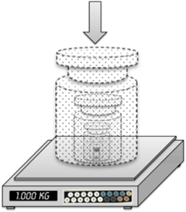
 |  |  |  |  |  |  |  |  | Carga | I0 | IL |  |  |  |  |  |  |  |  |  |  |  | cuando L ≥ 100 kg
 | Representación de una medición típica de un instrumento para pesar. |  |  |  |  |  |  |  | g | g | g
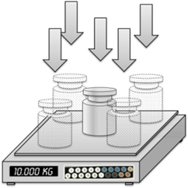
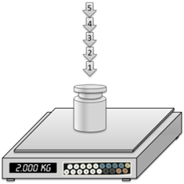
 |  |  |  |  |  |  |  |  | #N/A | 0.0 | 0.0
 |  |  |  |  |  |  |  |  | #N/A | 0.0 | 0.0 |  |  |  |  |  |  |  |  |  |  | Cambio en gramos para pesas patrón, para diferencias de temperatura seleccionadas (convección)
 |  |  |  |  |  |  |  |  | #N/A | 0.0 | 0.0 |  |  |  |  |  |  |  |  |  |  | m en g | Dt en grados Celsius
 |  |  |  |  |  |  |  |  | #N/A | 0.0 | 0.0 |  |  |  |  |  |  |  |  |  |  |  | 20 | 15 | 10 | 7 | 5 | 3 | 2 | 1
 |  |  |  |  |  |  |  |  | #N/A | 0.0 | 0.0 |  |  |  |  |  |  |  |  |  |  | 50000 | 0.11323 | 0.0876 | 0.06023 | 0.04365 | 0.03227 | 0.02047 | 0.0143 | 0.00779
 |  |  |  |  |  |  |  |  | 0 | 0.0 | 2999.6 |  |  |  |  |  |  |  |  |  |  | 20000 | 0.04923 | 0.038 | 0.02643 | 0.01925 | 0.0143 | 0.00914 | 0.00642 | 0.00353
 |  |  |  |  |  |  |  |  | 0 | 0.0 | 3600.0 |  |  |  |  |  |  |  |  |  |  | 10000 | 0.02643 | 0.02047 | 0.0143 | 0.01045 | 0.00779 | 0.00501 | 0.00353 | 0.00196
 |  |  |  |  |  |  |  |  | 0 | 0.0 | 4200.0 |  |  |  |  |  |  |  |  |  |  | 5000 | 0.0143 | 0.0111 | 0.00749 | 0.00572 | 0.00428 | 0.00276 | 0.00196 | 0.00109
 |  |  |  |  |  |  |  |  | 0 | 0.0 | 4799.4 |  |  |  |  |  |  |  |  |  |  | 2000 | 0.00642 | 0.00501 | 0.00353 | 0.00261 | 0.00196 | 0.00127 | 0.00091 | 0.00051
 |  |  |  |  |  | Prueba de exactitud |  |  | 0 | 0.0 | 5400.0 |  |  |  |  |  |  |  |  |  |  | 1000 | 0.00353 | 0.00276 | 0.00196 | 0.00145 | 0.00109 | 0.00072 | 0.00051 | 0.00029
 | Carga Excentrica |  | Prueba de repetibilidad |  |  |  |  |  | 0 | 0.0 | 5999.2 |  |  |  |  |  |  |  |  |  |  | 500 | 0.00196 | 0.00154 | 0.00109 | 0.00081 | 0.00061 | 0.0004 | 0.00029 | 0.00017
 |  |  |  |  |  |  |  |  |  |  |  |  |  |  |  |  |  |  |  |  |  | 200 | 0.00091 | 0.00072 | 0.00051 | 0.00038 | 0.00029 | 0.00019 | 0.00014 | 0.00008
NOTA: |  |  |  |  |  | 0 | g |  |  |  |  |  |  |  |  |  |  |  |  |  |  | 100 | 0.00051 | 0.0004 | 0.00029 | 0.00022 | 0.00017 | 0.00011 | 0.00008 | 0.00005
 | TIEMPO DE ESTABILIZACIÓN SE REALIZO CON 3 LECTURAS A UNA CARGA DE: |  |  | s |  |  |  |  |  |  |  |  |  |  |  |  |  |  |  |  |  | 50 | 0.00029 | 0.00023 | 0.00017 | 0.00012 | 0.00009 | 0.00006 | 0.00005 | 0.00003
Comentarios: | TIEMPO DE ESTABILIZACION DE: |  | 4 |  |  |  |  |  |  |  |  |  |  |  |  |  |  |  |  |  |  | 20 | 0.00014 | 0.00011 | 0.00008 | 0.00006 | 0.00005 | 0.00003 | 0.00002 | 0.00001
**Ue: La incertidumbre de medicion se expresa a un nivel de confizna de aproximadamente del 95% con un factor de cobertura k=2, y se considera la heredada por los patrones utilizados y la originada por la variabilidad del IBC(NMX-CH-140:2002 IMNC). |  |  |  |  |  |  |  |  |  |  |  |  |  |  |  |  |  |  |  |  |  | 10 | 0.00008 | 0.00006 | 0.00005 | 0.00003 | 0.00003 | 0.00002 | 0.00001 | 0.00001

*Los resultados y los niveles de incertidumbres declarados en este informe correspondiente exclusivamente al instrumento descrito en el momento de la calibracion CALIBRACION.

Observaciones:
1.-Se encontro la bascula en correcta nivelacion, se realizo limpieza superficial a plato de pesada,
2.-Se realizaron precargas con una carga de 250 g para tomar el tiempo de establizacion que se estimo en 4 segundos. |  |  |  |  |  |  |  |  |  |  |  |  |  |  |  |  |  |  |  |  |  | Corrección e incertidumbre por convección
3.-Se realizo ajuste interno del instrumento según instructivo |  |  |  |  |  |  |  |  |  |  |  |  |  |  |  |  |  |  |  |  |  |  | Dt C° |  | u (dmconv) |  |  | Corrección e incertidumbres por efecto de convección
 |  |  |  |  |  |  |  |  |  |  |  |  |  |  |  |  |  |  |  |  |  | Carga | 0 |  |  |  |  | Temperatura de las pesas: |  |  | 0.0 | ⁰C
 |  |  |  |  |  |  |  |  |  |  |  |  |  |  |  |  |  |  |  |  |  | g | c |  | c |  |  | Temperatura ambiente: |  |  | 0.0 | ⁰C
 |  |  |  |  |  |  |  |  |  |  |  |  |  |  |  |  |  |  |  |  |  | #N/A | 0.00501000 |  | 0.002893
 |  |  |  |  |  |  |  |  |  |  |  |  |  |  |  |  |  |  |  |  |  | #N/A | 0.00276000 |  | 0.001593 |  |  | DTconv= |  |  | 0.0 | ⁰C
 |  |  |  |  |  |  |  |  |  |  |  |  |  |  |  |  |  |  |  |  |  | #N/A | 0.00501000 |  | 0.002893
 |  |  |  |  |  |  |  |  |  |  |  |  |  |  |  |  |  |  |  |  |  | #N/A | 0.00777000 |  | 0.004486
 |  |  |  |  |  |  |  |  |  |  |  |  |  |  |  |  |  |  |  |  |  | #N/A | 0.00914000 |  | 0.005277
 |  |  |  |  |  |  |  |  |  |  |  |  |  |  |  |  |  |  |  |  |  | 0 | 0.01190000 |  | 0.006870
 |  |  |  |  |  |  |  |  |  |  |  |  |  |  |  |  |  |  |  |  |  | 0 | 0.01415000 |  | 0.008170
 |  |  |  |  |  |  |  |  |  |  |  |  |  |  |  |  |  |  |  |  |  | 0 | 0.01691000 |  | 0.009763
 |  |  |  |  |  |  |  |  |  |  |  |  |  |  |  |  |  |  |  |  |  | 0 | 0.01828000 |  | 0.010554
 |  |  |  |  |  |  |  |  |  |  |  |  |  |  |  |  |  |  |  |  |  | 0 | 0.02104000 |  | 0.012147
 |  |  |  |  |  |  |  |  |  |  |  |  |  |  |  |  |  |  |  |  |  | 0 | 0.02047000 |  | 0.011818

 |  |  |  |  |  |  |  |  |  |  |  |  |  |  |  |  |  |  |  |  |  | TABLA DE INCERTIDUMBRES
 |  |  |  |  |  |  |  |  |  |  |  |  |  |  |  |  |  |  |  |  |  | Carga | Indicacion sin carga | Indicacion con carga | Repetibilidad | Carga exc | Masa conv | Empuje | Deriva pesas | Convección | Error | u comb | U exp k=2
 |  |  |  |  |  |  |  |  |  |  |  |  |  |  |  |  |  |  |  |  |  | g
 |  |  |  |  |  |  |  |  |  |  |  |  |  |  |  |  |  |  |  |  |  |  | g | g | g | g | g | g | g | g | g | g | g
 |  |  |  |  |  |  |  |  |  |  |  |  |  |  |  |  |  |  |  |  |  | #N/A | 0.000000 | 0.000000 | 0.0000 | #DIV/0! | #N/A | #N/A | #N/A | 0.002893 | #N/A | #DIV/0! | #DIV/0!
 |  |  |  |  |  |  |  |  |  |  |  |  |  |  |  |  |  |  |  |  |  | #N/A | 0.000000 | 0.000000 | 0.0000 | #DIV/0! | #N/A | #N/A | #N/A | 0.001593 | #N/A | #DIV/0! | #DIV/0!
 |  |  |  |  |  |  |  |  |  |  |  |  |  |  |  |  |  |  |  |  |  | #N/A | 0.000000 | 0.000000 | 0.0000 | #DIV/0! | #N/A | #N/A | #N/A | 0.002893 | #N/A | #DIV/0! | #DIV/0!
 |  |  |  |  |  |  |  |  |  |  |  |  |  |  |  |  |  |  |  |  |  | #N/A | 0.000000 | 0.000000 | 0.0000 | #DIV/0! | #N/A | #N/A | #N/A | 0.004486 | #N/A | #DIV/0! | #DIV/0!
 |  |  |  |  |  |  |  |  |  |  |  |  |  |  |  |  |  |  |  |  |  | #N/A | 0.000000 | 0.000000 | 0.0000 | #DIV/0! | #N/A | #N/A | #N/A | 0.005277 | #N/A | #DIV/0! | #DIV/0!
 |  |  |  |  |  |  |  |  |  |  |  |  |  |  |  |  |  |  |  |  |  | 0 | 0.000000 | 0.000000 | 0.0000 | #DIV/0! | #N/A | #N/A | #N/A | 0.006870 | #N/A | #DIV/0! | #DIV/0!
 |  |  |  |  |  |  |  |  |  |  |  |  |  |  |  |  |  |  |  |  |  | 0 | 0.000000 | 0.000000 | 0.0000 | #DIV/0! | #N/A | #N/A | #N/A | 0.008170 | #N/A | #DIV/0! | #DIV/0!
 |  |  |  |  |  |  |  |  |  |  |  |  |  |  |  |  |  |  |  |  |  | 0 | 0.000000 | 0.000000 | 0.0000 | #DIV/0! | #N/A | #N/A | #N/A | 0.009763 | #N/A | #DIV/0! | #DIV/0!
 |  |  |  |  |  |  |  |  |  |  |  |  |  |  |  |  |  |  |  |  |  | 0 | 0.000000 | 0.000000 | 0.0000 | #DIV/0! | #N/A | #N/A | #N/A | 0.010554 | #N/A | #DIV/0! | #DIV/0!
 |  |  |  |  |  |  |  |  |  |  |  |  |  |  |  |  |  |  |  |  |  | 0 | 0.000000 | 0.000000 | 0.0000 | #DIV/0! | #N/A | #N/A | #N/A | 0.012147 | #N/A | #DIV/0! | #DIV/0!
 |  |  |  |  |  |  |  |  |  |  |  |  |  |  |  |  |  |  |  |  |  | 0 | 0.000000 | 0.000000 | 0.0000 | #DIV/0! | #N/A | #N/A | #N/A | 0.011818 | #N/A | #DIV/0! | #DIV/0!

EMT
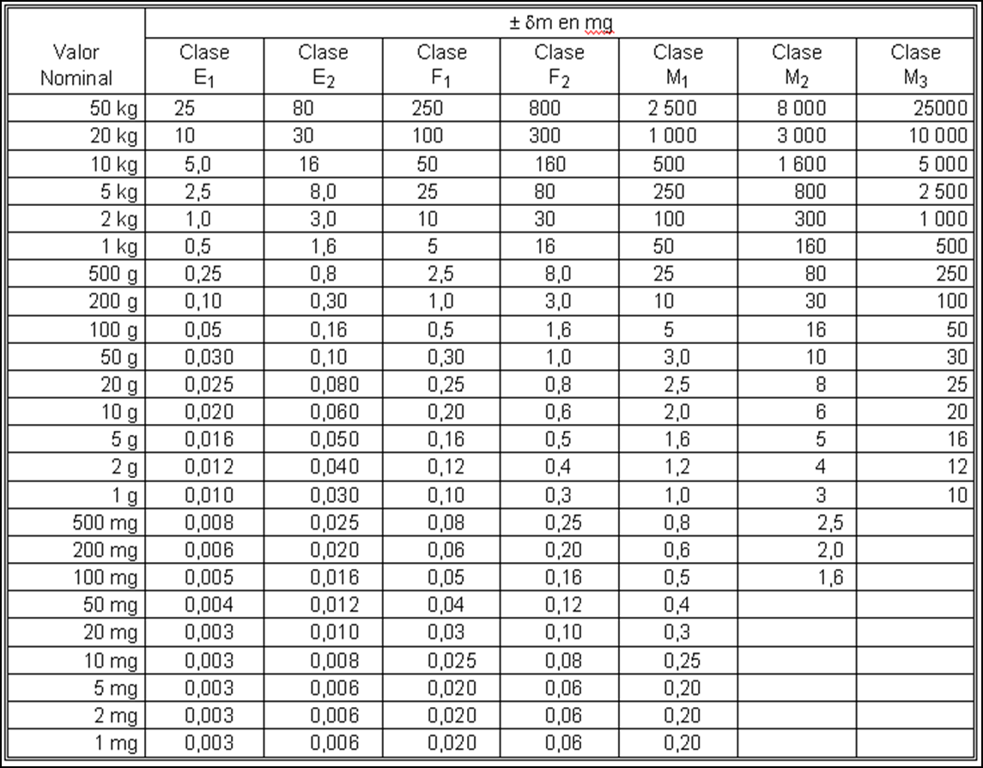
VALOR NOMINAL | Valor en g | Clase E1 | Clase E2 | Clase F1 | Clase F2 | Clase M1 | Clase M2 | Clase M3 | en mg | VALOR NOMINAL | Valor en g | Clase E1 | Clase E2 | Clase F1 | Clase F2 | Clase M1 | Clase M2 | Clase M3 | en g
2 T | 2000000 |  |  |  |  | 100000 |  |  |  | 2 T | 2000000 |  |  |  |  | 100
1.5 T | 1500000 |  |  |  |  | 75000 |  |  |  | 1.5 T | 1500000 |  |  |  |  | 75
1 T | 1000000 |  |  |  |  | 50000 |  |  |  | 1 T | 1000000 |  |  |  |  | 50
800 kg | 800000 |  |  |  |  | 40000
750 kg | 750000 |  |  |  |  | 37500 |  |  |  | 750 kg | 750000 |  |  |  |  | 37.5
600 kg | 600000 |  |  |  |  | 30000 |  |  |  | 600 kg
500 kg | 500000 |  |  |  |  | 25000 |  |  |  | 500 kg | 500000 |  |  |  |  | 25
400 kg | 400000 |  |  |  |  | 20000 |  |  |  | 400 kg | 400000 |  |  |  |  | 20
300 kg | 300000 |  |  |  |  | 15000 |  |  |  | 300 kg | 300000 |  |  |  |  | 15
250 kg | 250000 |  |  |  |  | 12500 |  |  |  | 250 kg | 250000 |  |  |  |  | 12.5
225 kg | 225000 |  |  |  |  | 11250 |  |  |  | 225 kg | 225000 |  |  |  |  | 11.25
200 kg | 200000 |  |  |  |  | 10000 |  |  |  | 200 kg | 200000 |  |  |  |  | 10
150 kg | 150000 |  |  |  |  | 7500 |  |  |  | 150 kg | 150000 |  |  |  |  | 7.5
140 kg | 140000 | 20 | 60 | 200 | 600 | 7000 |  |  |  | 140 kg
125 kg | 125000 |  |  |  |  | 6250 |  |  |  | 125 kg | 125000 |  |  |  |  | 6.25
120 kg | 120000 | 10 | 30 | 100 | 300 | 6000 |  |  |  | 120 kg
100 kg | 100000 |  |  |  |  | 5000 |  |  |  | 100 kg | 100000 |  |  |  |  | 5
80 kg | 80000 |  |  |  |  | 4000 |  |  |  | 80 kg
75 kg | 75000 |  |  |  |  | 3750 |  |  |  | 75 kg | 75000 |  |  |  |  | 3.75
60 kg | 60000 | 30 | 96 | 300 | 960 | 3000 |  |  |  | 60 kg
50 kg | 50000 | 25 | 80 | 250 | 800 | 2500 | 8000 | 25000 |  | 50 kg | 50000 | 0.025 | 0.08 | 0.25 | 0.8 | 2.5 | 8 | 25
40 kg | 40000 |  |  |  |  | 2000 |  |  |  | 40 kg | 40000 |  |  |  |  | 2
30 kg | 30000 |  |  | 150 |  | 1500 |  |  |  | 30 kg | 30000 |  |  | 0.15 |  | 1.5
25 kg | 25000 |  |  | 125 |  | 1250 |  |  |  | 25 kg | 25000 |  |  | 0.125 |  | 1.25
22.5 kg | 22500 |  |  | 113.8 |  | 1138 |  |  |  | 22.5 kg | 22500 |  |  | 0.1138 |  | 1.138
20 kg | 20000 | 10 | 30 | 100 | 300 | 1000 | 3000 | 10000 |  | 20 kg | 20000 | 0.01 | 0.03 | 0.1 | 0.3 | 1 | 3 | 10
15 kg | 15000 |  |  | 75 |  | 750 |  |  |  | 15 kg | 15000 |  |  | 0.075 |  | 0.75
12.5 kg | 12500 |  |  | 63.8 |  | 638 |  |  |  | 12.5 kg | 12500 |  |  | 0.0638 |  | 0.638
11.25 kg | 11250 |  |  | 56.3 |  | 563 |  |  |  | 11.25 kg | 11250 |  |  | 0.0563 |  | 0.563
10 kg | 10000 | 5 | 16 | 50 | 160 | 500 | 1600 | 5000 |  | 10 kg | 10000 | 0.005 | 0.016 | 0.05 | 0.16 | 0.5 | 1.6 | 5
7.5 kg | 7500 |  |  | 37.5 |  | 375 |  |  |  | 7.5 kg | 7500 |  |  | 0.0375 |  | 0.375
6 kg | 6000 |  |  | 30 |  | 300 |  |  |  | 6 kg | 6000 |  |  | 0.03 |  | 0.3
5 kg | 5000 | 2.5 | 8 | 25 | 80 | 250 | 800 | 2500 |  | 5 kg | 5000 | 0.0025 | 0.008 | 0.025 | 0.08 | 0.25 | 0.8 | 2.5
4.5 kg | 4500 |  |  | 22.5 |  | 225 |  |  |  | 4.5 kg | 4500 |  |  | 0.0225 |  | 0.225
3.75 kg | 3750 |  |  | 18.8 |  | 188 |  |  |  | 3.75 kg | 3750 |  |  | 0.0188 |  | 0.188
3 kg | 3000 |  |  | 15 |  | 150 |  |  |  | 3 kg | 3000 |  |  | 0.015 |  | 0.15
2.5 kg | 2500 |  |  | 13.8 |  | 138 |  |  |  | 2.5 kg | 2500 |  |  | 0.0138 |  | 0.138
2.25 kg | 2250 |  |  | 11.3 |  | 113 |  |  |  | 2.25 kg | 2250 |  |  | 0.0113 |  | 0.113
2 kg | 2000 | 1 | 3 | 10 | 30 | 100 | 300 | 1000 |  | 2 kg | 2000 | 0.001 | 0.003 | 0.01 | 0.03 | 0.1 | 0.3 | 1
1.5 kg | 1500 |  |  | 7.5 |  | 75 |  |  |  | 1.5 kg | 1500 |  |  | 0.0075 |  | 0.075
1.25 kg | 1250 |  |  | 6.3 |  | 63 |  |  |  | 1.25 kg | 1250 |  |  | 0.0063 |  | 0.063
1 kg | 1000 | 0.5 | 1.6 | 5 | 16 | 50 | 160 | 500 |  | 1 kg | 1000 | 0.0005 | 0.0016 | 0.005 | 0.016 | 0.05 | 0.16 | 0.5
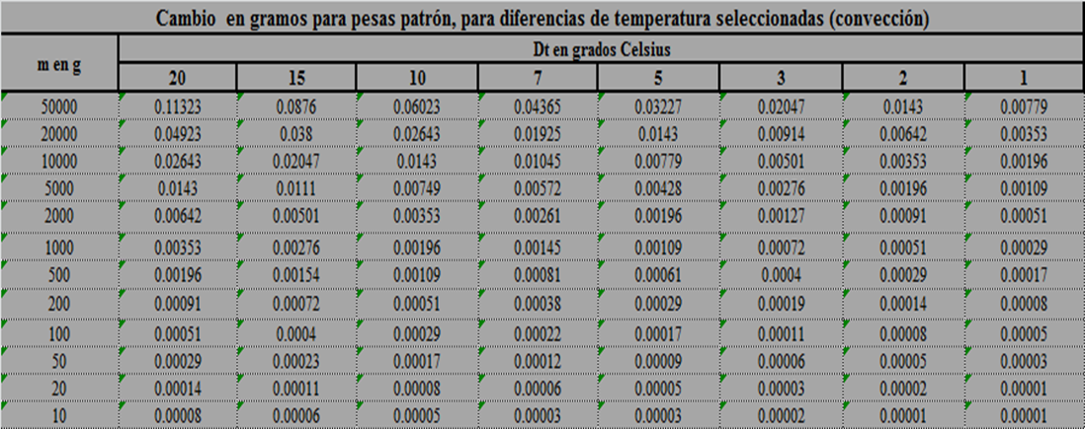
750 g | 750 |  |  | 3.8 |  | 38 |  |  |  | 750 g | 750 |  |  | 0.0038 |  | 0.038
600 g | 600 |  |  | 3 |  | 30 |  |  |  | 600 g | 600 |  |  | 0.003 |  | 0.03
500 g | 500 | 0.25 | 0.8 | 2.5 | 8 | 25 | 80 | 250 |  | 500 g | 500 | 0.00025 | 0.0008 | 0.0025 | 0.008 | 0.025 | 0.08 | 0.25
450 g | 450 |  |  | 2.3 |  | 23 |  |  |  | 450 g | 450 |  |  | 0.0023 |  | 0.023
300 g | 300 |  |  | 1.5 |  | 15 |  |  |  | 300 g | 300 |  |  | 0.0015 |  | 0.015
250 g | 250 |  |  | 1.3 |  | 13 |  |  |  | 250 g | 250 |  |  | 0.0013 |  | 0.013
200 g | 200 | 0.1 | 0.3 | 1 | 3 | 10 | 30 | 100 |  | 200 g | 200 | 0.0001 | 0.0003 | 0.001 | 0.003 | 0.01 | 0.03 | 0.1
150 g | 150 |  |  | 0.8 |  | 8 |  |  |  | 150 g | 150 |  |  | 0.0008 |  | 0.008
100 g | 100 | 0.05 | 0.16 | 0.5 | 1.6 | 5 | 16 | 50 |  | 100 g | 100 | 0.00005 | 0.00016 | 0.0005 | 0.0016 | 0.005 | 0.016 | 0.05
75 g | 75 |  |  | 0.71 |  | 6.1 |  |  |  | 75 g | 75 |  |  | 0.00071 |  | 0.0061
60 g | 60 |  |  | 0.5 |  | 5 |  |  |  | 60 g | 60 |  |  | 0.0005 |  | 0.005
50g | 50 | 0.03 | 0.1 | 0.3 | 1 | 3 | 10 | 30 |  | 50g | 50 | 0.00003 | 0.0001 | 0.0003 | 0.001 | 0.003 | 0.01 | 0.03
38 g | 38 |  |  | 0.83 |  | 7.3 |  |  |  | 38 g | 38 |  |  | 0.00083 |  | 0.0073
25 g | 25 |  |  | 0.41 |  | 3.1 |  |  |  | 25 g | 25 |  |  | 0.00041 |  | 0.0031
20 g | 20 | 0.025 | 0.08 | 0.25 | 0.8 | 1.5 | 8 | 25 |  | 20 g | 20 | 0.000025 | 0.00008 | 0.00025 | 0.0008 | 0.0015 | 0.008 | 0.025
13 g | 13 |  |  | 0.42 |  |  |  |  |  | 13 g | 13 |  |  | 0.00042 |  | 0
10 g | 10 | 0.02 | 0.06 | 0.2 | 0.6 | 2 | 6 | 20 |  | 10 g | 10 | 0.00002 | 0.00006 | 0.0002 | 0.0006 | 0.002 | 0.006 | 0.02
5 g | 5 | 0.016 | 0.05 | 0.16 | 0.5 | 1.6 | 5 | 16 |  | 5 g | 5 | 0.000016 | 0.00005 | 0.00016 | 0.0005 | 0.0016 | 0.005 | 0.016
2 g | 2 | 0.012 | 0.04 | 0.12 | 0.4 | 1.2 | 4 | 12 |  | 2 g | 2 | 0.000012 | 0.00004 | 0.00012 | 0.0004 | 0.0012 | 0.004 | 0.012
1 g | 1 | 0.01 | 0.03 | 0.1 | 0.3 | 1 | 3 | 10 |  | 1 g | 1 | 0.00001 | 0.00003 | 0.0001 | 0.0003 | 0.001 | 0.003 | 0.01
500 mg | 0.500 | 0.008 | 0.025 | 0.08 | 0.25 | 0.8 | 2.5 |  |  | 500 mg | 0.500 | 0.000008 | 0.000025 | 0.00008 | 0.00025 | 0.0008 | 0.0025
200 mg | 0.200 | 0.006 | 0.02 | 0.06 | 0.2 | 0.6 | 2 |  |  | 200 mg | 0.200 | 0.000006 | 0.00002 | 0.00006 | 0.0002 | 0.0006 | 0.002
100 mg | 0.100 | 0.005 | 0.016 | 0.05 | 0.16 | 0.5 | 1.6 |  |  | 100 mg | 0.100 | 0.000005 | 0.000016 | 0.00005 | 0.00016 | 0.0005 | 0.0016
50 mg | 0.050 | 0.004 | 0.012 | 0.04 | 0.12 | 0.4 |  |  |  | 50 mg | 0.050 | 0.000004 | 0.000012 | 0.00004 | 0.00012 | 0.0004
20 mg | 0.020 | 0.003 | 0.01 | 0.03 | 0.1 | 0.3 |  |  |  | 20 mg | 0.020 | 0.000003 | 0.00001 | 0.00003 | 0.0001 | 0.0003
10 mg | 0.010 | 0.003 | 0.008 | 0.025 | 0.08 | 0.25 |  |  |  | 10 mg | 0.010 | 0.000003 | 0.000008 | 0.000025 | 0.00008 | 0.00025
5 mg | 0.005 | 0.003 | 0.006 | 0.02 | 0.06 | 0.2 |  |  |  | 5 mg | 0.005 | 0.000003 | 0.000006 | 0.00002 | 0.00006 | 0.0002
2 mg | 0.002 | 0.003 | 0.006 | 0.02 | 0.06 | 0.2 |  |  |  | 2 mg | 0.002 | 0.000003 | 0.000006 | 0.00002 | 0.00006 | 0.0002
1 mg | 0.001 | 0.003 | 0.006 | 0.02 | 0.06 | 0.2 |  |  |  | 1 mg | 0.001 | 0.000003 | 0.000006 | 0.00002 | 0.00006 | 0.0002

CERT
 |  | CALIBRACIONES E INSTRUMENTOS
Calle Brillante # 1576, Col. Mariano Otero, C.P.45067, Zapopan, Jalisco
Tel: (33) 3125 1051 E-mail: ventas@calinsto.com www.calinsto.com

CERTIFICADO DE CALIBRACION

 | Cert. No: |  | 0 |  | Orden de Servicio: |  |  | 0

DATOS DEL CLIENTE Client data

Empresa: | 0
Company
Dirección: | 0
Address
Atención: | 0
Attention

DATOS DEL INSTRUMENTO Instrument data
...
 |  |  |  | Cert. No: |  | 0
4 |  | 0.0
5 |  | 0.0 |  |  | Prueba de Repetibilidad |  |  |  | kg
Efecto de carga Excéntrica |  | 0.0 |  |  | Carga |  | Desv. estándar del IBC ±
 |  |  |  |  | 0 |  | 0.000
Prueba de exactitud |  | kg
Carga | Error de | Incertidumbre
Nominal | Indicación | ± expandida
#N/A | #N/A | #DIV/0!
#N/A | #N/A | #DIV/0!
#N/A | #N/A | #DIV/0!
Prueba de exactitud
#N/A | #N/A | #DIV/0!
#N/A | #N/A | #DIV/0!

Generalidades:
Los valores mostrados en cada parámetro calibrado, fueron obtenidos al compararlos
contra el patrón de referencia y sus posibles combinaciones. Donde aplique
El presente Certificado ampara solo las mediciones y los resultados reportados en el momento y en las condiciones en que se realizó la calibración.
Este Certificado tiene validez únicamente en su forma original, no debiendo ser reproducido parcialmente sin autorización previa de este laboratorio.
El presente Certificado no es valido si presenta tachaduras, enmendaduras y/o por falta de firmas autorizadas por la empresa.
Mediante el presente Certificado no se asegura ninguna otra característica del instrumento diferente a las descritas en este documento.
Los resultados de la calibración emitidos son trazables a través de una cadena ininterrumpida de calibraciones a patrones primarios mantenidos por el
Centro Nacional de Metrología (CENAM).
Es responsabilidad del usuario utilizar el instrumento de manera adecuada; para el fin para el cual ha sido diseñado.
...

